变更履历
Rev: A
广州技诺智能设备有限公司 Guangzhou Jetinno Intelligent Equipment Co.,Ltd.
变更履历 Revision History
序号 No. | 版本 Version No. | 修订日期 Revision Date | 变更内容/说明 Revision Contents/Description | 章节 Chapter No. | 修订人 Reviser | 备注 Remark
1 | A | 2026.04.01 | 首版发布 | 全部 | 曾明辉

表单编码: QR-A1-297

 | 1.77.2

备件清单
版本号：A
Version Number: A
Rev: A
广州技诺智能设备有限公司 Guangzhou Jetinno Intelligent Equipment Co.,Ltd.
JL320A-ES8C-I 备件清单 JL320A-ES8C-I Spare Parts Listing
序号 Items | 产品料号 Part Number | 零件名称 Part Name | 图片 Pictures | 单位 Unit | 更换周期 Cycles For Replacement | 单位重量 Weight (g) | 材质 Material | 包装方式 Packing | 适用机型 Apply to model | 备注 Notes
1 | 2104057100 | W69H430三轮双弹簧料盒组件(圆出粉嘴) W69H430Three-Wheel Material Box Assembly |  | 套/Group | 维修备件 Spare Parts for Repair | 911.0 | 金属、塑胶 Metal、Plastic | 1 套/ 1 Group | JL320
2 | 2104057200 | W69H430双轮料盒组件（圆出粉嘴） W69H430 Double-Wheel Material Box Assembly |  | 套/Group | 维修备件 Spare Parts for Repair | 806.0 | 金属、塑胶 Metal、Plastic | 1 套/ 1 Group | JL320
3 | 2104057300 | W69H430单轮料盒组件（圆出粉嘴） W69H430 Single-Wheel Material Box Assembly |  | 套/Group | 维修备件 Spare Parts for Repair | 746.0 | 金属、塑胶 Metal、Plastic | 1 套/ 1 Group | JL320
4 | 2104057400 | W104H350双轮料盒组件（圆出粉嘴） W104H350 Double-Wheel Material Box Assembly |  | 套/Group | 维修备件 Spare Parts for Repair | 907.0 | 金属、塑胶 Metal、Plastic | 1 套/ 1 Group | JL320
5 | 2104055700 | W78H350无轮料盒组件（圆出粉嘴） W78H350 Wheel-less Hopper Assembly(Round Powder Discharge Nozzle) |  | 套/Group | 维修备件 Spare Parts for Repair | 624.0 | 金属、塑胶 Metal、Plastic | 1 套/ 1 Group | JL320
6 | 2103056900 | 220V自研研磨器模组(母端插头) |  | 套/Group | 维修备件 Spare Parts for Repair | 2056.0 | 金属、塑胶 Metal、Plastic | 1 套/ 1 Group | JL320
7 | 3311061700 | Rectifier Board V1.0整流板 Rectifier Board V1.0 |  | 个/Piece | 维修备件 Spare Parts for Repair | 6.3 | 环氧玻璃纤维 Epoxy glass fiber | 1个/ 1 Piece | 通用零件 Universal Part
8 | 5111085200 | 粗细调节钮（顺时针调细） Thickness Adjustment Knob |  | 个/Piece | 维修备件 Spare Parts for Repair | 10.0 | 塑胶 Plastic | 1个/ 1 Piece | 通用零件 Universal Part
9 | 5111074700 | 长出嘴 Grinder Outlet |  | 个/Piece | 维修备件 Spare Parts for Repair | 7.2 | 塑胶 Plastic | 1个/ 1 Piece | 通用零件 Universal Part
10 | 5126051100 | 橡胶螺栓D8H8 M3X8 Shock Absorption Column(M3X8) |  | 包/Bag | 维修备件 Spare Parts for Repair | 0.1 | 硅胶 Silicone | (10个/包) (10 Piece/Bag) | 通用零件 Universal Part
11 | 3111087500 | 酿造器驱动模块(不带驱动PCBA）) Brewer Drive module(Without PCBA) |  | 套/Group | 维修备件 Spare Parts for Repair | 1240.0 | 金属、塑胶 Metal、Plastic | 1 套/ 1 Group | 通用模组 Universal Module
12 | 3111298900 | P14CHV-3酿造器主体模块 P14CHV-3 Brewer Module |  | 套/Group | 维修备件 Spare Parts for Repair | 1630.0 | 金属、塑胶、硅胶 Metal、Plastic、Silicone | 1 套/ 1 Group | 通用模组 Universal Module
13 | 3121057400 | 大储水箱体组件 Large Water Tank Assembly |  | 套/Group | 维修备件 Spare Parts for Repair | 174.0 | 塑胶、硅胶 Plastic、Silicone | 1 套/ 1 Group | 通用模组 Universal Module
14 | 5121059200 | 大容量水箱主体 |  | 个/Piece | 维修备件 Spare Parts for Repair | 112.8 | 塑胶 Plastic | 1 个/ 1 Piece | 通用零件 Universal Part
15 | 5121059300 | 大容量水箱盖子 |  | 个/Piece | 维修备件 Spare Parts for Repair | 40.7 | 塑胶 Plastic | 1 个/ 1 Piece | 通用零件 Universal Part
16 | 3313054000 | 浮球开关（带线和端子） |  | 个/Piece | 维修备件 Spare Parts for Repair | 18.5 | 塑胶 Plastic | 1 个/ 1 Piece | 通用零件 Universal Part
17 | 5111389400 | 4.8KG豆盒盖 4.8KG Bean Hopper Lid |  | 个/Piece | 维修备件 Spare Parts for Repair | 87.5 | 塑胶 Plastic | 1 个/ 1 Piece | JL320
18 | 5111389300 | 4.8KG豆盒 4.8KG Bean Hopper |  | 个/Piece | 维修备件 Spare Parts for Repair | 841.7 | 塑胶 Plastic | 1 个/ 1 Piece | JL320
19 | 5111064300 | EK7咖啡豆盒底部滑盖 EK7 Bean Hopper Bottom Sliding Lid | 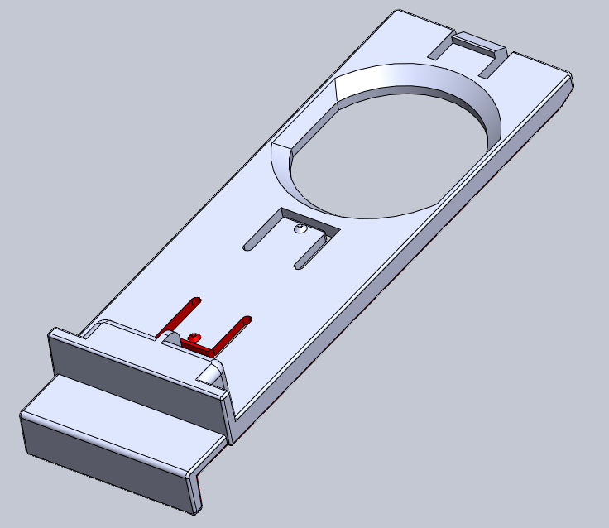 | 个/Piece | 维修备件 Spare Parts for Repair | 113.1 | 塑胶 Plastic | 1 个/ 1 Piece | 通用零件 Universal Part
20 | 3111366800 | 搅拌器驱动组件（单孔，蓝色） Mixer Driver Assembly（Single Hole，Blue) |  | 套/Group | 维修备件 Spare Parts for Repair | 450.0 | 金属、塑胶、硅胶 Metal、Plastic、Silicone | 1 套/ 1 Group | 通用模组 Universal Module
21 | 3111366600A | 搅拌器本体组件（带堵头，直出水，蓝色） |  | 套/Group | 维修备件 Spare Parts for Repair | 42.1 | 金属、塑胶、硅胶 Metal、Plastic、Silicone | 1 套/ 1 Group | 通用模组 Universal Module
22 | 5111330900 | 搅拌器本体-前出水口 Mixer Body |  | 个/Piece | 维修备件 Spare Parts for Repair | 36.0 | 塑胶 Plastic | 1 个/ 1 Piece | 通用零件 Universal Part
23 | 5121053000 | 搅拌器盖 Mixer Top Cover |  | 个/Piece | 维修备件 Spare Parts for Repair | 14.0 | 塑胶 Plastic | 1 个/ 1 Piece | 通用零件 Universal Part
24 | 5121050700 | 固定圈（压环） Fixing Ring (Pressing Ring) |  | 个/Piece | 维修备件 Spare Parts for Repair | 5.6 | 塑胶 Plastic | 1 个/ 1 Piece | 通用零件 Universal Part
25 | 5121052900 | 搅拌器进水堵头 Water Inlet Plug(Mixer) |  | 包/Bag | 维修备件 Spare Parts for Repair | 0.5 | 塑胶 Plastic | (10个/包) (10 Piece/Bag) | 通用零件 Universal Part
26 | 5121052600 | 搅拌器蒸汽入口下盖 Lower Cover of Mixer Steam Inlet | 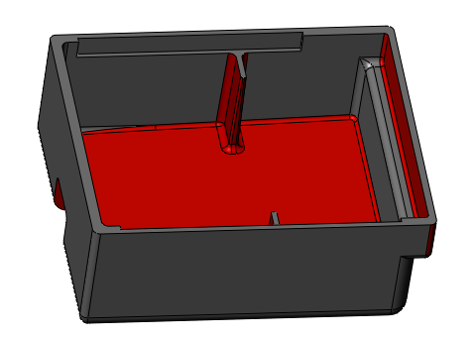 | 个/Piece | 维修备件 Spare Parts for Repair | 8.5 | 塑胶 Plastic | 1 个/ 1 Piece | 通用零件 Universal Part
27 | 5121052700 | 搅拌器蒸汽入口上盖 Upper Cover of Mixer Steam Inlet |  | 个/Piece | 维修备件 Spare Parts for Repair | 5.2 | 塑胶 Plastic | 1 个/ 1 Piece | 通用零件 Universal Part
28 | 6305068300 | 搅拌器防虫聚醚海绵 Powder Isolation Sponge |  | 个/Piece | 维修备件 Spare Parts for Repair | 0.1 | 海绵 Sponge | 1 个/ 1 Piece | 通用零件 Universal Part
29 | 3201050400 | 进水接头 Water Inlet Joint |  | 包/Bag | 维修备件 Spare Parts for Repair | 2.1 | 塑胶 Plastic | 1 个/ 1 Piece | 通用零件 Universal Part
30 | 5402090800 | 搅拌电机（带端子和线） Mixer Motor（EMC) |  | 个/Piece | 维修备件 Spare Parts for Repair | 400.0 | 金属、塑胶、硅胶 Metal、Plastic、Silicone | 1 个/ 1 Piece | 通用零件 Universal Part
31 | 5121063200 | 搅拌器固定支架 Mounting Bracket(Mixer) |  | 个/Piece | 维修备件 Spare Parts for Repair | 32.0 | 塑胶 Plastic | 1 个/ 1 Piece | 通用零件 Universal Part
32 | 5121052100 | 密封盖（压盖） Sealing Cover |  | 个/Piece | 维修备件 Spare Parts for Repair | 15.0 | 塑胶 Plastic | 1 个/ 1 Piece | 通用零件 Universal Part
33 | 5305050300 | 塑胶垫片 Plastic Gasket |  | 包/Bag | 维修备件 Spare Parts for Repair | 0.3 | 塑胶 Plastic | 1 个/ 1 Piece | 通用零件 Universal Part
34 | 5206051300 | O型密封圈ID33.5X2.65 O-shaped sealing ring ID33.5X2.65 |  | 包/Bag | 维修备件 Spare Parts for Repair | 0.8 | 硅胶 Silicone | (10个/包) (10 Piece/Bag) | 通用零件 Universal Part
35 | 5206051100 | V型密封圈 V-shaped sealing ring | 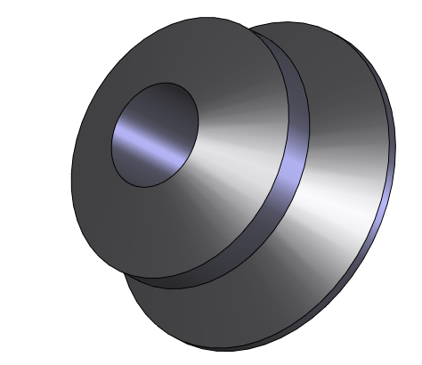 | 包/Bag | 维修备件 Spare Parts for Repair | 0.2 | 硅胶 Silicone | (10个/包） (10 pieces/Bag) | 通用零件 Universal Part
36 | 5111305800 | 抽拉式左出粉嘴 Pull-Out Type Left-Side Powder Outlet Nozzle |  | 个/Piece | 维修备件 Spare Parts for Repair | 14.1 | 塑胶 Plastic | 1 个/ 1 Piece | 通用零件 Universal Part
37 | 5111305700 | 抽拉式右出粉嘴 Pull-Out Type Right-Side Powder Outlet Nozzle |  | 个/Piece | 维修备件 Spare Parts for Repair | 14.1 | 塑胶 Plastic | 1 个/ 1 Piece | 通用零件 Universal Part
38 | 5111391300 | 抽拉式左出粉嘴(月牙) Pull-out powder dispensing nozzle(crescent shape) |  | 个/Piece | 维修备件 Spare Parts for Repair | 14.3 | 塑胶 Plastic | 1 个/ 1 Piece | 通用零件 Universal Part
39 | 3401055500 | 力嘉BO26电机(带温度保护板) BO26 Motor (with temperature protection board) |  | 个/Piece | 维修备件 Spare Parts for Repair | 144.4 | 金属、塑胶、硅胶 Metal、Plastic、Silicone | 1 个/ 1 Piece | 通用零件 Universal Part
40 | 5111061200 | 料盒电机转轴 Hopper motor shaft |  | 个/Piece | 维修备件 Spare Parts for Repair | 6.0 | 塑胶 Plastic | 1 个/ 1 Piece | 通用零件 Universal Part
41 | 5111057400 | ES7C塑胶接水盘 ES7C Plastic Water Drip Tray |  | 个/Piece | 维修备件 Spare Parts for Repair | 71.0 | 塑胶 Plastic | 1 个/ 1 Piece | 通用零件 Universal Part
42 | 3405057000 | 冠淼四座排阀（3300242340） GMEHK Four Row Valve （3300242340） |  | 个/Piece | 维修备件 Spare Parts for Repair | 360.0 | 金属、塑胶 Metal、Plastic | 1 个/ 1 Piece | 通用零件 Universal Part
43 | 3405056300 | 冠淼两位两通阀（15BAR） GMEHK 2P2W Valve(15BAR) |  | 个/Piece | 维修备件 Spare Parts for Repair | 88.0 | 金属、塑胶 Metal、Plastic | 1 个/ 1 Piece | 通用零件 Universal Part
44 | 5115053300 | 4x2卡扣式接头卡环 Metal Snap Ring of 4x2 Clip-type Connector |  | 包/Bag | 维修备件 Spare Parts for Repair | 0.2 | 金属 Metal | (10个/包) (10 Piece/Bag) | 通用零件 Universal Part
45 | 5115053700 | 6x4卡扣式接头卡环 Metal Snap Ring of 6x4 Clip-type Connector |  | 包/Bag | 维修备件 Spare Parts for Repair | 0.3 | 金属 Metal | (10个/包) (10 Piece/Bag) | 通用零件 Universal Part
46 | 5111300300 | D4特氟龙管直角卡扣 D4 Teflon right Angle buckle |  | 包/Bag | 维修备件 Spare Parts for Repair | 0.8 | 塑胶 Plastic | (10个/包) (10 Piece/Bag) | 通用零件 Universal Part
47 | 5111300400 | D6特氟龙管直角卡扣 D6 Teflon right Angle buckle |  | 包/Bag | 维修备件 Spare Parts for Repair | 1.6 | 塑胶 Plastic | (10个/包) (10 Piece/Bag) | 通用零件 Universal Part
48 | 5206053100 | 4x2卡扣式接头密封圈 4x2 O-ring of Clip-type |  | 包/Bag | 维修备件 Spare Parts for Repair | 0.1 | 硅胶 Silicone | (10个/包) (10 Piece/Bag) | 通用零件 Universal Part
49 | 5206053000 | 6x4卡扣式接头密封圈 6x4 O-ring of Clip-type |  | 包/Bag | 维修备件 Spare Parts for Repair | 0.1 | 硅胶 Silicone | (10个/包) (10 Piece/Bag) | 通用零件 Universal Part
50 | 5133134300 | 卡扣式D4转硅胶管接头 Snap-On D4 To Silicone Tube Adapter |  | 包/Bag | 维修备件 Spare Parts for Repair | 3.9 | 塑胶 Plastic | (10个/包) (10 Piece/Bag) | 通用零件 Universal Part
51 | 5111314000 | D4两端卡扣连接头 D4 Buckle Connectors At Both Ends |  | 包/Bag | 维修备件 Spare Parts for Repair | 0.9 | 塑胶 Plastic | (10个/包) (10 Piece/Bag) | 通用零件 Universal Part
52 | 3201066800 | 卡扣式F型三通接头D4 Snap-On F-Type Tee Joint D4 |  | 包/Bag | 维修备件 Spare Parts for Repair | 6.0 | 塑胶 Plastic | (10个/包) (10 Piece/Bag) | 通用零件 Universal Part
53 | 5111329300 | 卡扣式T型D6-D4-D4三通接头 Snap-On T-Type Tee Joint D6-D4-D4 |  | 包/Bag | 维修备件 Spare Parts for Repair | 5.6 | 塑胶 Plastic | (10个/包) (10 Piece/Bag) | 通用零件 Universal Part
54 | 3405056400 | 冠淼两位三通阀（5BAR） JL32 GEMHK 2P3W valve |  | 个/Piece | 维修备件 Spare Parts for Repair | 90.0 | 金属、塑胶 Metal、Plastic | 1 个/ 1 Piece | 通用零件 Universal Part
55 | 3404052200 | 卡扣式煮水器_700cc_230V_2700W Boiler_700cc_230V_2700W |  | 个/Piece | 维修备件 Spare Parts for Repair | 800.0 | 金属 Metal | 1 个/ 1 Piece | 通用零件 Universal Part
56 | 5405050600 | 温度感应器 接胶壳 NTC sensor |  | 个/Piece | 维修备件 Spare Parts for Repair | 15.0 | 金属 Metal | 1 个/ 1 Piece | 通用零件 Universal Part
57 | 5405100800 | 温控器(PBR380V-120) Temperature Controller (PBR380V-120) | 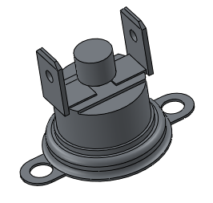 | 包/Bag | 维修备件 Spare Parts for Repair | 19.8 | 金属 Metal | (10个/包) (10 Piece/Bag) | 通用零件 Universal Part
58 | 5405101100 | 流量计GMEHK3600002001 Flowmeter GMEHK3600002001 |  | 个/Piece | 维修备件 Spare Parts for Repair | 25.0 | 金属、塑胶 Metal、Plastic | 1 个/ 1 Piece | 通用零件 Universal Part
59 | 3403054900 | 高压柱塞泵 High Pressure Pump EP5 |  | 个/Piece | 维修备件 Spare Parts for Repair | 117.0 | 金属、塑胶 Metal、Plastic | 1 个/ 1 Piece | 通用零件 Universal Part
60 | 5111101600 | 卡扣式D6外螺纹G1-8接头 Snap-on D6 External Thread G1-8 Connector |  | 包/Bag | 维修备件 Spare Parts for Repair | 2.1 | 塑胶 Plastic | (10个/包) (10 Piece/Bag) | 通用零件 Universal Part
61 | 5111101400 | 卡扣式T型D6三通接头 Snap-on T-type D6 Tee Joint |  | 包/Bag | 维修备件 Spare Parts for Repair | 5.5 | 塑胶 Plastic | (10个/包) (10 Piece/Bag) | 通用零件 Universal Part
62 | 3201051200 | D6内螺纹G1-8快速接头 D6 Internal Thread G1-8 Quick Connector |  | 包/Bag | 维修备件 Spare Parts for Repair | 4.0 | 塑胶 Plastic | (10个/包) (10 Piece/Bag) | 通用零件 Universal Part
63 | 3405054500 | 15BAR外螺纹安全阀 15BAR External Thread Safety Valve |  | 包/Bag | 维修备件 Spare Parts for Repair | 31.0 | 金属、塑胶 Metal、Plastic | (10个/包) (10 Piece/Bag) | 通用零件 Universal Part
64 | 3201054800 | 手动球阀（DM牌，AHUC0606M） Manual Ball Valve (DM Brand, AHUC0606M) |  | 包/Bag | 维修备件 Spare Parts for Repair | 13.0 | 塑胶 Plastic | (10个/包) (10 Piece/Bag) | 通用零件 Universal Part
65 | 3405051000 | 单向阀 Check Valve |  | 包/Bag | 维修备件 Spare Parts for Repair | 6.0 | 塑胶 Plastic | (10个/包) (10 Piece/Bag) | 通用零件 Universal Part
66 | 3201052700 | L型杆弯头8mm-8mmATEU0808M L-shaped rod elbow 8mm-8mmATEU0808M | 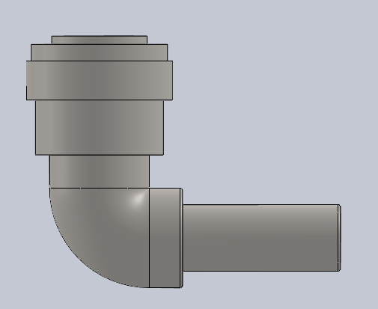 | 包/Bag | 维修备件 Spare Parts for Repair | 6.0 | 塑胶 Plastic | (10个/包) (10 Piece/Bag) | 通用零件 Universal Part
67 | 3201052800 | L型杆弯头1 4_1 4ATEU0404 L-shaped rod elbow 1 4_1 4ATEU0404 | 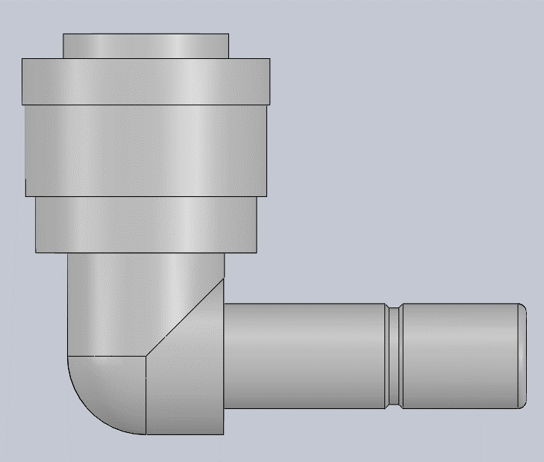 | 包/Bag | 维修备件 Spare Parts for Repair | 3.0 | 塑胶 Plastic | (10个/包) (10 Piece/Bag) | 通用零件 Universal Part
68 | 3201055500 | 进水阀接头 Water inlet connector | 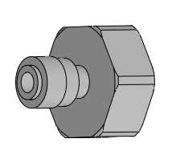 | 包/Bag | 维修备件 Spare Parts for Repair | 12.0 | 塑胶、硅胶 Plastic、Silicone | (10个/包) (10 Piece/Bag) | 通用零件 Universal Part
69 | 3201052300 | 水路系统 卡环ALC06M-B 水路系统卡环 ALC06M-B |  | 包/Bag | 维修备件 Spare Parts for Repair | 0.2 | 塑胶 Plastic | (10个/包) (10 Piece/Bag) | 通用零件 Universal Part
70 | 3405059400 | 进水电磁阀FPD180B（无节流板） Water Inlet Solenoid Valve FPD180B (without flow restrictor) |  | 个/Piece | 维修备件 Spare Parts for Repair | 110.0 | 金属、塑胶 Metal、Plastic | 1 个/ 1 Piece | 通用零件 Universal Part
71 | 3313052500 | 台机24V四唯隔膜泵（带线和端子） Diaphragm Water Pump (with wire and terminal) |  | 个/Piece | 维修备件 Spare Parts for Repair | 309.0 | 金属、塑胶 Metal、Plastic | 1 个/ 1 Piece | 通用零件 Universal Part
72 | 5126051000 | 减震垫 Shock Absorbing Pad |  | 包/Bag | 维修备件 Spare Parts for Repair | 3.3 | 硅胶 Silicone | (10个/包) (10 Piece/Bag) | 通用零件 Universal Part
73 | 3201060400 | 2分管隔板接头（穿板） 2/8-Inch Bulkhead Connector (Panel Mount) |  | 包/Bag | 维修备件 Spare Parts for Repair | 6.5 | 塑胶 Plastic | (10个/包) (10 Piece/Bag) | 通用零件 Universal Part
74 | 3201050900 | Y型接头 Y-Type Connecto |  | 包/Bag | 维修备件 Spare Parts for Repair | 1.9 | 塑胶 Plastic | (10个/包) (10 Piece/Bag) | 通用零件 Universal Part
75 | 5111306400 | 速溶出水嘴（6X10软管） Instantaneous Water Outlet Nozzle (6X10 Hose) |  | 包/Bag | 维修备件 Spare Parts for Repair | 1.9 | 塑胶 Plastic | (10个/包) (10 Piece/Bag) | 通用零件 Universal Part
76 | 5111306300 | 咖啡出水嘴（4X6软管） Coffee Outlet Nozzle (4X6 Hose) |  | 包/Bag | 维修备件 Spare Parts for Repair | 1.3 | 塑胶 Plastic | (10个/包) (10 Piece/Bag) | 通用零件 Universal Part
77 | 3311054500 | IO BOARD V1.5.4电路板 IO BOARD V1.5.4 Circuit Board |  | 个/Piece | 维修备件 Spare Parts for Repair | 80.0 | 环氧玻璃纤维 Epoxy glass fiber | 1 个/ 1 Piece | 通用零件 Universal Part
78 | 3311059100 | Relay_Simple_board V1.1 |  | 个/Piece | 维修备件 Spare Parts for Repair | 110.0 | 环氧玻璃纤维 Epoxy glass fiber | 1 个/ 1 Piece | 通用零件 Universal Part
79 | 3408050800 | RSP-200-24 电源模块 RSP-200-24 Power Module |  | 个/Piece | 维修备件 Spare Parts for Repair | 720.0 | 金属、环氧玻璃纤维 Metal、Epoxy glass fiber | 1 个/ 1 Piece | 通用零件 Universal Part
80 | 3408050500 | 12V150W电源-明纬LRS-150-12 12V150W Power-LRS-150-12 |  | 个/Piece | 维修备件 Spare Parts for Repair | 410.0 | 金属、环氧玻璃纤维 Metal、Epoxy glass fiber | 1 个/ 1 Piece | 通用零件 Universal Part
81 | 5424000900 | AC230V转AC24V50VA环形变压器(JL320)-EEIO-C50VA AC230V to AC24V50VA (JL320)-EEIO-C50VA |  | 个/Piece | 维修备件 Spare Parts for Repair | 700.0 | 金属 Metal | 1 个/ 1 Piece | JL320
82 | 3401055200 | 86132马达(带温度保护板) Motor 86132 (with Temperature Protection Board) |  | 个/Piece | 维修备件 Spare Parts for Repair | 91.0 | 金属、塑胶 Metal、Plastic | 1 个/ 1 Piece | 通用零件 Universal Part
83 | 5402089500 | 微动开关(带线) Micro Switch (with wire) |  | 个/Piece | 维修备件 Spare Parts for Repair | 4.0 | 金属、塑胶 Metal、Plastic | 1 个/ 1 Piece | 通用零件 Universal Part
84 | 5405052900 | 槽型开关（KI5651 OJ_4705） Slot-type Switch（KI5651 OJ_4705） |  | 个/Piece | 维修备件 Spare Parts for Repair | 1.3 | 金属、塑胶 Metal、Plastic | 1 个/ 1 Piece | 通用零件 Universal Part
85 | 5201050300 | 驱动杯筒小齿轮（9齿） Drive Gear Z9 | 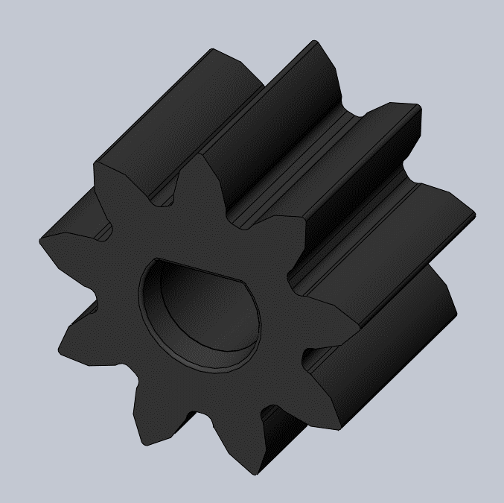 | 个/Piece | 维修备件 Spare Parts for Repair | 1.7 | 塑胶 Plastic | 1 个/ 1 Piece | 通用零件 Universal Part
86 | 5111104700 | 吸塑接水盒 Vacuum Formed Water Catchment Tray |  | 个/Piece | 维修备件 Spare Parts for Repair | 138.2 | 塑胶 Plastic | 1 个/ 1 Piece | 通用零件 Universal Part
87 | 5201051100 | 杯筒转动齿轮（中心转轴） Cup Container Shaft |  | 个/Piece | 维修备件 Spare Parts for Repair | 18.3 | 塑胶 Plastic | 1 个/ 1 Piece | 通用零件 Universal Part
88 | 5121053300 | 分杯器连接杆 Push Pole For Cup Dispenser |  | 个/Piece | 维修备件 Spare Parts for Repair | 3.1 | 塑胶 Plastic | 1 个/ 1 Piece | 通用零件 Universal Part
89 | 5114052800 | 凸轮 Cam |  | 个/Piece | 维修备件 Spare Parts for Repair | 6.1 | 塑胶 Plastic | 1 个/ 1 Piece | 通用零件 Universal Part
90 | 5112053900 | 14G上双层滤网 14G |  | 个/Piece | 维修备件 Spare Parts for Repair | 2.6 | 金属 Metal | 1 个/ 1 Piece | 通用零件 Universal Part
91 | 5123059600 | 下柱塞滤网（大） |  | 个/Piece | 维修备件 Spare Parts for Repair | 3.2 | 金属 Metal | 1 个/ 1 Piece | 通用零件 Universal Part
92 | 5206050800 | O型圈_ID30x3.5 O-Ring_ID30x3.5 |  | 包/Bag | 维修备件 Spare Parts for Repair | 3.2 | 硅胶 Silicone | (10个/包) (10 Piece/Bag) | 通用零件 Universal Part
93 | 5206050600 | O型圈ID4x1.8 O-Ring ID4x1.8 |  | 包/Bag | 维修备件 Spare Parts for Repair | 0.1 | 硅胶 Silicone | (10个/包) (10 Piece/Bag) | 通用零件 Universal Part
94 | 3313052600 | 9733调速离心风扇（带线和端子） 9733 Speed Control Centrifugal Fan（With Wire and Terminal） |  | 个/Piece | 维修备件 Spare Parts for Repair | 208.0 | 金属、塑胶 Metal、Plastic | 1 个/ 1 Piece | 通用零件 Universal Part
95 | 5111394100 | 蓝色垃圾桶（ 20L） Blue Garbage Bin (20L) |  | 个/Piece | 维修备件 Spare Parts for Repair | 768.0 | 塑胶 Plastic | 1 个/ 1 Piece | JL320
96 | 5111394200 | 蓝色废水桶（20L 带提手,不带盖） Blue WasteWater Bukect (20L with handle,without Lid) |  | 个/Piece | 维修备件 Spare Parts for Repair | 989.0 | 塑胶 Plastic | 1 个/ 1 Piece | JL320
97 | 5111394600 | 20L废水桶盖(竖装) 20L Wastewater Bucket Cover |  | 个/Piece | 维修备件 Spare Parts for Repair | 332.0 | 塑胶 Plastic | 1 个/ 1 Piece | JL320
98 | 3311069300 | JNMB-A527-LEM_V1.0.0 |  | 个/Piece | 维修备件 Spare Parts for Repair | 99.0 | 环氧玻璃纤维 Epoxy glass fiber | 1 个/ 1 Piece | 通用零件 Universal Part
99 | 3409101600 | 27寸显示屏 27" Display |  | 个/Piece | 维修备件 Spare Parts for Repair | 2180.0 | 机电一体件 Mechatronic component | 1 个/ 1 Piece | 通用零件 Universal Part
100 | 3406058101 | JL320 27寸触摸屏 JL320 27" Touch Screen |  | 个/Piece | 维修备件 Spare Parts for Repair | 3060.9 | 钢化玻璃 Tempered Glass | 1 个/ 1 Piece | 通用零件 Universal Part
101 | 3311066200 | BackLight V1.0屏背光升压板（优化EMC） BackLight V1.0 Screen Backlight Boost Board（EMC Optimized） |  | 个/Piece | 维修备件 Spare Parts for Repair | 8.0 | 环氧玻璃纤维 Epoxy glass fiber | 1 个/ 1 Piece | 通用零件 Universal Part
102 | 3311053100 | CUP BOARD_V1.3.5 |  | 个/Piece | 维修备件 Spare Parts for Repair | 35.0 | 环氧玻璃纤维 Epoxy glass fiber | 1 个/ 1 Piece | 通用零件 Universal Part
103 | 3311060900 | Raster_TX_V1.0 |  | 个/Piece | 维修备件 Spare Parts for Repair | 25.0 | 环氧玻璃纤维 Epoxy glass fiber | 1 个/ 1 Piece | 通用零件 Universal Part
104 | 3311060800 | Raster_RX_V1.0 |  | 个/Piece | 维修备件 Spare Parts for Repair | 25.0 | 环氧玻璃纤维 Epoxy glass fiber | 1 个/ 1 Piece | 通用零件 Universal Part
105 | 5406101000 | 正泰空开漏保-NXBLE-63-C25-2P Air Switch-Chint NXBLE-63-C25-2P |  | 个/Piece | 维修备件 Spare Parts for Repair | 290.0 | 环氧玻璃纤维 Epoxy glass fiber | 1 个/ 1 Piece | 通用零件 Universal Part
106 | 3311054900 | Antenna In天线安装板_V1.1 stallation Board V1.1 |  | 个/Piece | 维修备件 Spare Parts for Repair | 3.0 | 环氧玻璃纤维 Epoxy glass fiber | 1 个/ 1 Piece | 通用零件 Universal Part
107 | 3313062700 | 红外发射传感器（KB1246带线和端子） Infrared Sensor-Emitter(KB1246) |  | 个/Piece | 维修备件 Spare Parts for Repair | 2.0 | 塑胶 Plastic | 1 个/ 1 Piece | 通用零件 Universal Part
108 | 3313062600 | 红外接收传感器（KB1246带线和端子） Infrared Sensor-Receiver(KB1246) |  | 个/Piece | 维修备件 Spare Parts for Repair | 2.0 | 塑胶 Plastic | 1 个/ 1 Piece | 通用零件 Universal Part
109 | 5405051100 | 红外发射传感器（带线和端子） Infrared Sensor-Emitter(With Wire & Connector) |  | 个/Piece | 维修备件 Spare Parts for Repair | 2.0 | 塑胶 Plastic | 1 个/ 1 Piece | 通用零件 Universal Part
110 | 5405051000 | 红外接收传感器（带线和端子） Infrared Sensor-Receiver(With Wire & Connector) |  | 个/Piece | 维修备件 Spare Parts for Repair | 2.0 | 塑胶 Plastic | 1 个/ 1 Piece | 通用零件 Universal Part
111 | 5111388400 | JL320封闭糖盒通道 JL320 Sugar Box Channel |  | 个/Piece | 维修备件 Spare Parts for Repair | 114.0 | 塑胶 Plastic | 1 个/ 1 Piece | JL320
112 | 5111388500 | JL320出糖嘴固定盒 JL320 Sugar Outlet Nozzle Housing |  | 个/Piece | 维修备件 Spare Parts for Repair | 58.4 | 塑胶 Plastic | 1 个/ 1 Piece | JL320
113 | 5111388600 | JL320出糖嘴固定盒盖 JL320 Sugar Outlet Nozzle Housing Cover |  | 个/Piece | 维修备件 Spare Parts for Repair | 3.8 | 塑胶 Plastic | 1 个/ 1 Piece | JL320
114 | 5111388700 | JL320出糖嘴 JL320 Sugar Outlet Nozzle |  | 个/Piece | 维修备件 Spare Parts for Repair | 22.8 | 塑胶 Plastic | 1 个/ 1 Piece | JL320
115 | 5115059200 | JL320出糖嘴扭簧(线径0.8MM) JL320 Sugar Dispensing Nozzle Torsion Spring (Wire Diameter: 0.8mm) |  | 包/bag | 维修备件 Spare Parts for Repair | 0.6 | 金属 Metal | (10个/包) (10 Piece/Bag) | JL320
116 | 5111388300 | JL320搅拌棒通道 JL320 Stirring Rod Channel |  | 个/Piece | 维修备件 Spare Parts for Repair | 47.8 | 塑胶 Plastic | 1 个/ 1 Piece | JL320
117 | 5405052600 | 红外反射传感器 Reflective Sensor |  | 个/Piece | 维修备件 Spare Parts for Repair | 3.5 | 金属、塑胶 Metal、Plastic | 1 个/ 1 Piece | 通用零件 Universal Part
118 | 5111388800 | JL320运杯模组滴水盘 JL320 Cup Conveyor Drip Tray | 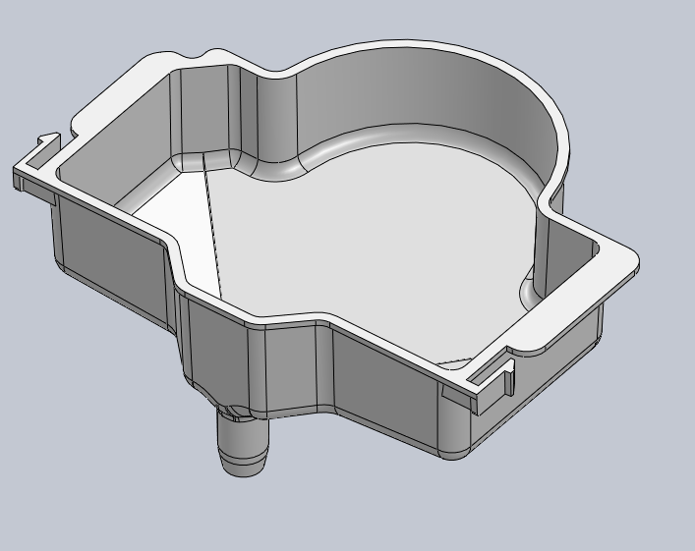 | 个/Piece | 维修备件 Spare Parts for Repair | 31.5 | 塑胶 Plastic | 1 个/ 1 Piece | JL320
119 | 5111389200 | JL320滴水盘 JL320 Drip Tray |  | 个/Piece | 维修备件 Spare Parts for Repair | 154.7 | 塑胶 Plastic | 1 个/ 1 Piece | JL320
120 | 3313052200 | 槽型开关防尘防水K13710 Slot-type switch, dustproof and waterproof, KI3710 |  | 个/Piece | 维修备件 Spare Parts for Repair | 3.0 | 塑胶 Plastic | 1 个/ 1 Piece | 通用零件 Universal Part
121 | 3410055800 | JL320底部广告灯箱 JL320 Bottom Advertisement Light Box |  | 个/Piece | 维修备件 Spare Parts for Repair | 1600.0 | 塑胶 Plastic | 1 个/ 1 Piece | JL320

表单编码: QR-A1-297

